关系图
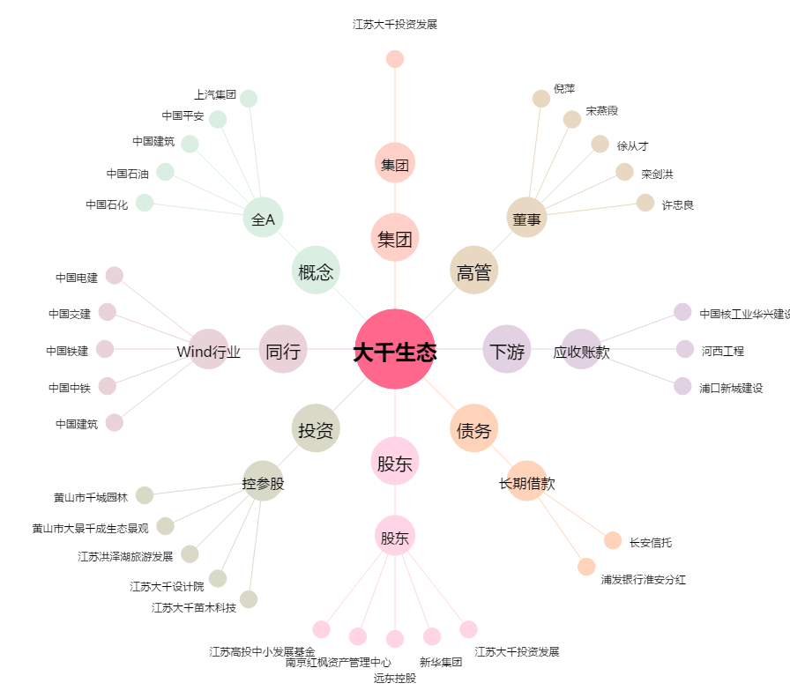
大千生态[603955.SH] - 关系概览图

